Totaal
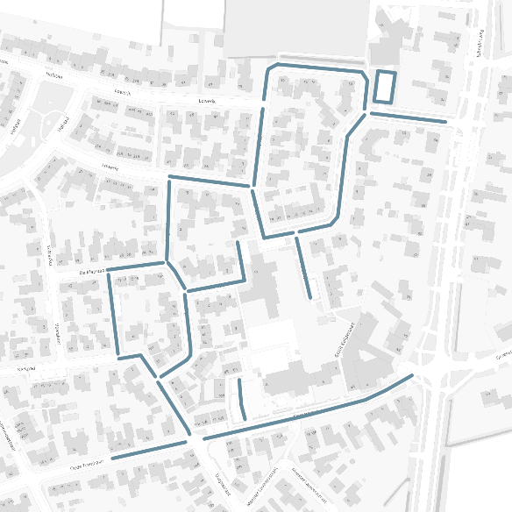
PARKEERONDERZOEK | DE WINGERD E.O. ESBEEK
Motorvoertuigen | Totaal

 | BEZETTING EN PARKEERDRUK

 | Meetmoment |  | Algemeen |  |  |  |  |  | Invalide |  | Oplaadpunt |  | Privé
Onderzoeksgebied |  |  | Cap | Goed | Fout | Obstakel | Totaal | % | Cap | Bezetting | Cap | Bezetting | Cap | Bezetting
De Wingerd e.o. Esbeek | Di 13:30 - 14:30u | 2024-05-07 | 145 | 52 | 0 | 2 | 54 | 37% | 2 | 0 | 2 | 0 | 96 | 51
 | Di 22:00 - 23:00u | 2024-05-07 | 145 | 73 | 4 | 2 | 79 | 54% | 2 | 2 | 2 | 0 | 96 | 70
Meting
Meetperiode: Dinsdag 7 mei 2024
Methodiek: Parkeerdrukmeting
In opdracht van: Gemeente Hilvarenbeek
Uitgevoerd door: Dufec
 | VERLOOP PARKEERDRUK

